建表流程及规范
数据表建表流程
1． 策划以程序用表模板提出需求； 2． 策划与程序相关模块负责人讨论程序用表； A． 讨论是否有缺漏项； B． 讨论每项填写规范； C． 讨论是否有可合并项； D． 讨论是否有需拆分项； 3． 策划整理收集程序意见，修改数据表；（或与程序讨论后即在版本库上修改并checkin皆可） 4． 整个过程中由策划主导和推动。

数据表建表规范
数据表文件名统一使用小写字母
表头字体使用微软雅黑，字号10号，字色白色，底色为墨绿； 内容字体使用微软雅黑，字号10号；
注意完善各类标注和注释
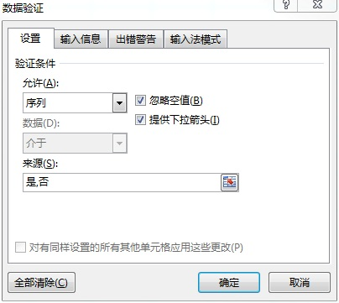 能够进行数据有效性判断的列，必须设置该列的“数据验证”；（选中要设置的列，点击excel菜单“数据”，点击“数据验证”，点击“设置”，在允许中选择“序列”，在“来源”中写入具体的内容，每项内容以半角逗号分隔，如下图所示）
数据列程序支持中文，为方便阅览和查BUG起见，建议多用中文（如少用0、1，多用是、否）；
默认所有的数据表ID字段要求唯一，如有特殊情况确实需要ID字段可重复的使用的，相关表的策划、程序同学必须知会到主策、主程，由主策、主程一起来确定

